상품제안서
방한 넥워머 목워머 목토시 폴라폴리스 | 상품코드: F25214

 |  |  |  |  |  |  | 02-412-0044 | www.easy1.co.kr
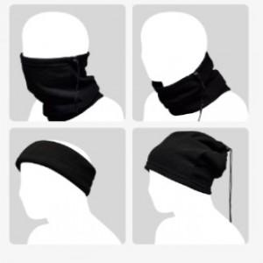

【상세/제작정보】

【인쇄/포장옵션】 | 실크, 풀칼라 / OPP(비닐)

【공급단가】 | 수량 | 200~ | 500~ | 1,000~ | 3,000~ | 5,000~
*VAT별도 | 단가 | 1,480원 | 1,430원 | 1,370원 | 1,320원 | 1,280원

【상품 URL】 | https://dev.easy1.co.kr:443/src/goods_detail.php?gdno=25214

